ASIENTO A REALIZAR INFO DE SIST
 |  |  |  |  | DEBE | HABER
VENTAS:
 |  | Activo Aumenta | 113010101 | MEDLOG ARGENTINA S.A. | 8,678,422.50
 |  | Activo Aumenta | 113010102 | PEREDA AGRO SA | 1,103,520.00
 |  | Activo Aumenta | 113010103 | NAVETRANS ARGENTINA SA | 481,398.50
 |  | Activo Aumenta | 113010104 | EL TRANSPORTE GLOBAL SRL | 1,665,565.00
 |  | Activo Aumenta | 113010105 | TRANSCARGO ARGENTINA SOCIEDAD ANONIMA | 823,631.01
 |  | Activo Aumenta | 113010106 | S&G LOGISTICA S.R.L. | 19,791.07
 |  | Activo Aumenta | 113010107 | H. R. PRETOR S.R.L. | 56,870.00
 |  | Activo Aumenta | 113010108 | SERVIAGRO MARILAUQUEN S.A. | 42,955.00
 |  | Activo Aumenta | 113010109 | TRANSPORTE ZARO S.A | 281,300.00
 |  | Pasivo Aumenta | 2130101 | IVA Debito Fiscal |  | 2,282,830.70
 |  | Resultado Positivo | 4100101 | Venta de servicios Logisticos |  | 10,870,622.38

 |  |  |  |  | 13,153,453.08 | 13,153,453.08

COMPRAS:
 |  | Activo Aumenta | 1150001 | Combustible | 997,211.55
 |  | Resultado Negativo | 5110001 | Servicios contratados de terceros - Fletes | 6,690,247.00
 |  | Resultado Negativo | 5120004 | Alquileres y expensas | 13,225.00
 |  | Resultado Negativo | 512001301 | Honorarios profesionales - contables | 14,000.00
 |  | Resultado Negativo | 512001302 | Honorarios profesionales - sistemas | 15,750.00
 |  | Pasivo disminuye | 2130102 | IVA Credito Fiscal | 1,610,481.29
 |  | Resultado Negativo | 5140003 | Impuestos, tasas y contribuciones | 259,184.73
 |  | Pasivo aumenta | 211010101 | DE LA IGLESIA CLAUDIO ALEJANDRO |  | 525,140.00
 |  | Pasivo aumenta | 211010102 | MARCELA PILAR VIDAL |  | 106,903.50
 |  | Pasivo aumenta | 211010103 | TRANSURCOM SRL |  | 62,073.00
 |  | Pasivo aumenta | 211010104 | BENITEZ LEANDRO |  | 332,298.67
 |  | Pasivo aumenta | 211010105 | PANNITO ELIDA SUSANA ELIDA SUSANA |  | 13,225.00
 |  | Pasivo aumenta | 211010106 | S.A. EMBASSY FREIGHT SERVICES |  | 646,140.00
 |  | Pasivo aumenta | 211010107 | ANTOGNOLI SILVA MARTINA |  | 2,675,310.00
 |  | Pasivo aumenta | 211010108 | TRANSPORTES MARTINELLI |  | 325,490.00
 |  | Pasivo aumenta | 211010109 | CHAVEZ MARTIN ALEJANDRO |  | 80,404.50
 |  | Pasivo aumenta | 211010110 | SCHININI MARCO PABLO |  | 15,750.00
 |  | Pasivo aumenta | 211010111 | RODA RAUL ALDO DAMIAN |  | 258,940.00
 |  | Pasivo aumenta | 211010112 | TRANSPORTES LAS GOLONDRINAS |  | 426,343.50
 |  | Pasivo aumenta | 211010113 | PILAR LOGISTICA SAS |  | 152,460.00
 |  | Pasivo aumenta | 211010114 | TRANSPORTE DON FELIPE |  | 1,303,170.00
 |  | Pasivo aumenta | 211010115 | TRANSPORTE LUPALU SA |  | 206,910.00
 |  | Pasivo aumenta | 211010116 | AHUMADA HEDUARDO FERNANDO |  | 423,500.00
 |  | Pasivo aumenta | 211010117 | HUXLEY S.A. |  | 9,498.50
 |  | Pasivo aumenta | 211010118 | SANTOS CLAUDIO ALEJANDRO |  | 96,800.00
 |  | Pasivo aumenta | 211010119 | WEBER HECTOR LUCAS |  | 18,500.00
 |  | Pasivo aumenta | 211010120 | DUAL CENTER GROUP S.A. |  | 1,465,810.70
 |  | Pasivo aumenta | 211010121 | DANIEL FABIAN SEVERINI |  | 376,915.00
 |  | Pasivo aumenta | 211010122 | LEIVA LUCAS MARIO |  | 2,420.00
 |  | Pasivo aumenta | 211010123 | CARBONE MARCELO DANIEL |  | 29,427.20
 |  | Pasivo aumenta | 211010124 | MARCON STEFANIA |  | 14,000.00
 |  | Pasivo aumenta | 211010125 | TRANSAVI PILAR .S.A |  | 32,670.00
 |  |  |  |  | 9,600,099.57 | 9,600,099.57

MOMENTO DE COBRO: | - Ejemplo con PEREDA

 |  | Activo aumenta | 1110201 | Bank COMAFI (Cuenta corriente) | 1,103,000.00
 |  | Activo aumenta | 1140103 | Retenciones Ingr. Brutos | 520.00 |  | - | Ver CELDA F4.
 |  | Activo Disminuye | 113010102 | PEREDA AGRO SA |  | 1,103,520.00
 |  |  |  |  | 1,103,520.00 | 1,103,520.00

MOMENTO DE PAGO: | - Ejemplo con STEFANIA MARCON

 |  | Pasivo Disminuye | 211010124 | MARCON STEFANIA | 14,000.00
 |  | Activo Disminuye | 1110201 | Bank COMAFI (Cuenta corriente) |  | 14,000.00
 |  |  |  |  | 14,000.00 | 14,000.00

 | - Ejemplo con DUAL CENTER S.A.

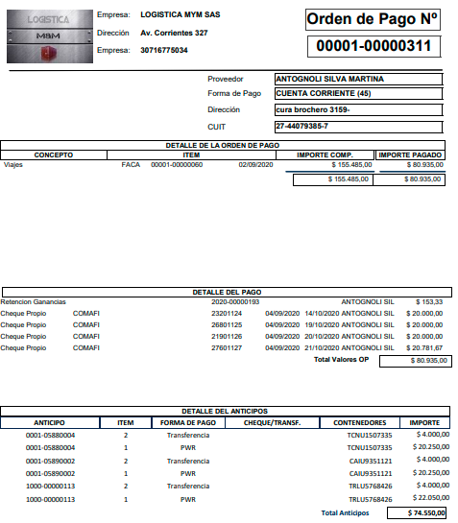
 |  | Pasivo Disminuye | 211010120 | DUAL CENTER GROUP S.A. | 1,465,810.70
 |  | Activo Disminuye | 1110201 | Bank COMAFI (Cuenta corriente) |  | 1,465,810.70
 |  |  |  |  | 1,465,810.70 | 1,465,810.70

 | - Ejemplo con ANTOGNOLI

 |  | Pasivo Disminuye | 211010107 | ANTOGNOLI SILVA MARTINA | 2,675,310.00 |  |  | SURGE DE LAS OP EMITIDAS.
 |  | Activo Disminuye | 1110201 | Bank COMAFI (Cuenta corriente) |  | 2,669,950.00 |  | SERIA POR LA PARTE DEL PAGO AL MOMENTO DE CONFECCION DE OP
 |  | Pasivo Aumenta | 2130204 | AFIP - Retenciones Impuesto a las Ganancias - SICORE 217 |  | 5,360.00
 |  |  |  |  | 2,675,310.00 | 2,675,310.00

 |  | Pasivo Disminuye | 211010107 | ANTOGNOLI SILVA MARTINA | 74,550.00
 |  | Activo Disminuye | 1110201 | Bank COMAFI (Cuenta corriente) |  | 12,000.00
 |  | Activo Disminuye | 1150001 | Combutisble |  | 62,550.00 |  | CORRESPONDE A LOS ANTICIPOS | TRASNFERENCIA - IMPUTA DESDE EL BANCO
 |  |  |  |  | 74,550.00 | 74,550.00 |  |  | PWS - COMBUSTIBLE

